Diagrama
DIAGRAMA DE FLUJO DE ENERGÍA | VOLVER A INDICE
Balance Nacional de Energía
Año 2016

La siguiente figura resume las transacciones involucradas en la cadena energética nacional, pasando desde su adquisición o generación hasta sus transformaciones y consumos finales. Los arcos corresponden aproximadamente a la proporción de su participación dentro de la matriz nacional en cada flujo. De esta manera es posible apreciar los distintos aportes de los energéticos según cada fase de la cadena productiva.
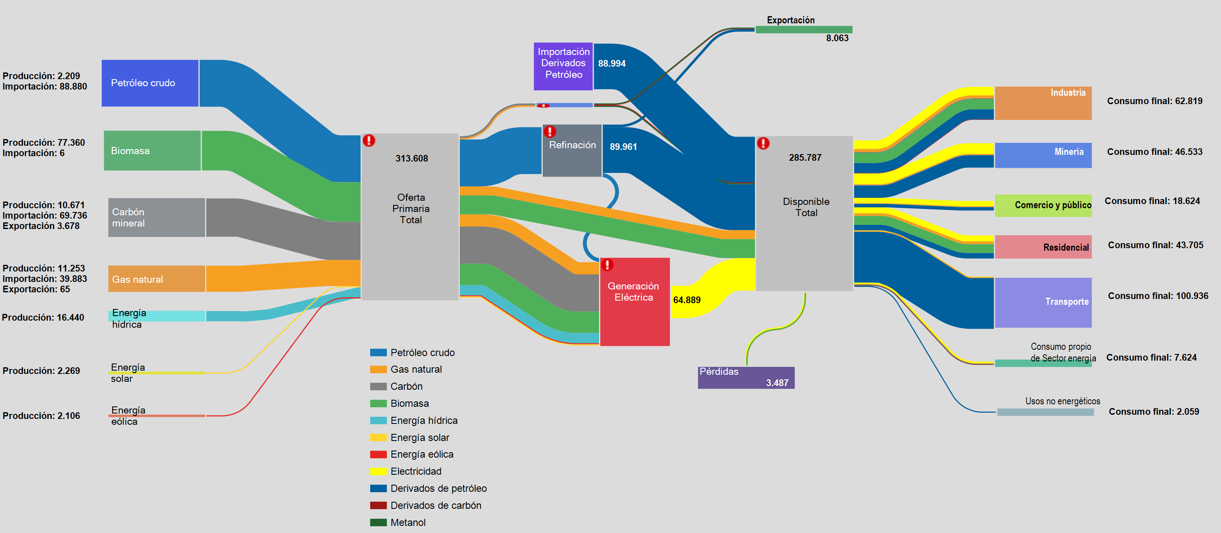
Todas las unidades se encuentran en teracalorías

